01_Screen layout
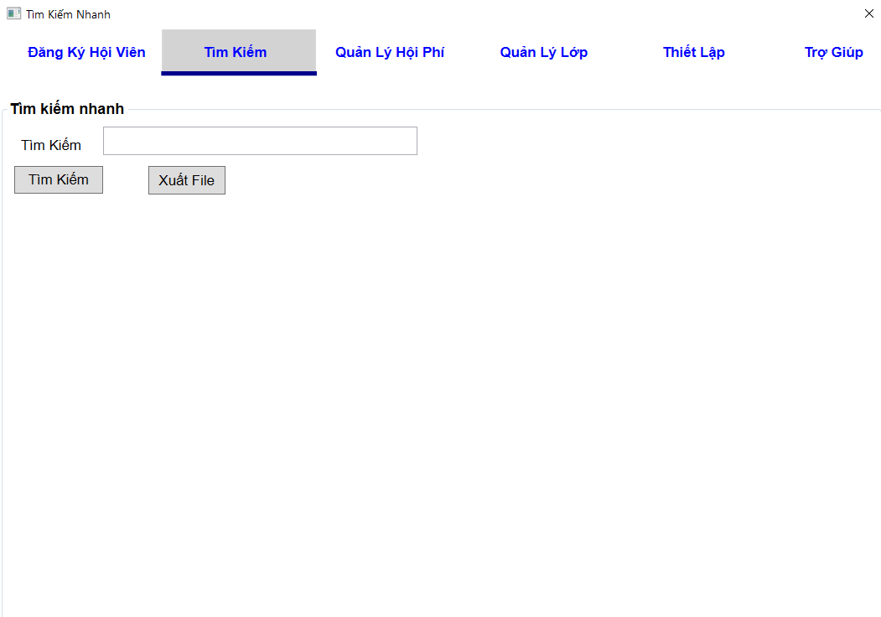
Picture item definition book
system-name
Aidiko dojo's Member Management
AKD
Screen ID
Quick Search
AKD003
Form number
screen name

02_Item definition
Picture item definition book
system-name
Aidiko dojo's Member Management
AKD
Screen ID
Quick Search
AKD003
Form number
screen name
No | Japanese name (item name) | project name | Symbol name | Number of digits | Type | required | Code ID | initial value | I/O/IO
1 | Tìm Kiếm | Tìm Kiếm | txtTimKiem | 100 | text | - | - | Blank | I
2 | SKU | SKU | lblMaVach | - | label | O | － | - | O
3 | Họ Tên | Họ Tên | lblHoTen | - | label | O | － | - | O
4 | Quốc Tịch | Quốc Tịch | lblQuocTich | - | label | O | － | - | O
5 | Địa Chỉ | Địa Chỉ | lblDiaChi | - | label | O | － | - | O
6 | Số Điện Thoại | Số Điện Thoại | lblSoDienThoai | - | label | O | － | - | O
7 | Ngày Đăng Ký | Ngày Đăng Ký | lblNgayDangKy | - | label | O | － | - | O
8 | Tìm Kiếm | Tìm Kiếm | btnTimKiem | - | button | - | － | - | I
9 | Xuất File | Xuất File | btnXuatFile | - | button | - | － | - | I

03_definition
Form number |  | AKD | Picture definition book |  | system-name | Aidiko dojo's Member Management
screen name |  | Quick Search |  |  | Screen ID | AKD003
Screen overview |  | Tìm kiếm thông tin hội viên
Initial Focus

１． Processing at initial display

Hiển thị thông tin form Tìm Kiếm
Nhanh
Admin nhập vào những thông tin cần tìm kiếm vào textbox Tìm Kiếm trong form Tìm
Kiếm Nhanh
No. | Processing name |  |  | Process details
1

２． Event processing

No. | Processing name |  |  | Process details
1 | Hiển thị danh sách tìm kiếm |  |  | - Khi admin nhập vào những thông tin mình cần tìm kiếm vào textbox Tìm Kiếm trong form tìm kiếm nhanh, sau đó admin click vào button Search hệ thống sẽ hiển thị thông tin tìm kiếm ở bên dưới
2 | Xuất File excel |  |  | - Khi admin click vào buttton Xuất File, hệ thống xuất file Word bao gồm danh sách hội viên được tìm kiếm và thông tin số mã vạch, đăng ký, họ tên, quốc tịch, địa chỉ số điện thoại, hình, ngày đăng ký, ngày sinh, nơi sinh, lớp đăng ký và các đai đẳn đạt được
3 | Chuyển form xem chi tiết hội viên |  |  | - Khi admin click vào SKU từ danh sách hội viên, hệ thống sẽ hiển thị chi tiết của hội viên này.
3. Mapping Action and Class

SKU
MemberName
Day_Register
Day_of_Birth
Ｎｏ | Action |  | DAO Layer |  |  |  | BLO Layer | VIEW
 |  |  | Class |  |  | Parameters
1 | Hiển thị danh sách tìm kiếm |  | Student_Model.cs, AccessDB_DAO.cs,SearchMember_DAO |  |  |  | SearchMember_BLO.cs | SearchCondition.xaml
2 | Xuất file excel |  | - |  |  | _
3 | Chuyển form xem chi tiết hội viên |  | - |  |  | - | RegisterMember_BLO.cs | RegisterMemberScreen.xaml

04_Check Condition Monadic
Form number
screen name
Quick Search
AKD
Picture item definition book
AKD003
Aidiko dojo's Member Management
 |  |  |  | Attributes | Number of digits |  | Processing on error
Ｎｏ | Item name | Symbol item name | required | mail address | minimum value | Maximum value | Output destination | Variable item | Explanation of processing
1 | Tìm Kiếm | txtTimKiem | - | － | － | 100 | - Ngày Đăng Ký phải lớn hơn hoặc bằng với ngày hiện tại. Ngày Sinh không lớn hơn ngày hiện tại | Tìm Kiếm | －
2 | SKU | SKU | ○ | － | － | － | － | － | －
3 | Họ Tên | HoTen | ○ | － | － | － | － | － | －
4 | Quốc Tịch | QuocTich | ○ | － | － | － | － | － | －
5 | Địa Chỉ | DiaChi | ○ | － | － | － | － | － | －
6 | Số Điện Thoại | SoDienThoai | ○ | － | － | － | － | － | －
7 | Ngày Đăng Ký | NgayDangKy | ○ | － | － | － | － | － | －

05_Check Condition
Picture item definition book
system-name
Aidiko dojo's Member Management
Screen ID
Quick Search
AKD003
Form number
screen name
AKD

 |  |  |  | Processing on error
Ｎｏ | Item name | Symbol item name | Check conditions | Output destination | Message ID | Variable item | Explanation of processing
1 | Xuất File | btnXuatFile | Không xuất được file word | - | AKD-MS010-E | {0}: xuất file | -
2 | Tìm Kiếm | btnTimKiem | Không có dữ liều cần tìm kiếm | - | AKD-MS011-E |  | -

